1 Realim positiva
Aula A03 - Exemplos de simulação dinâmica
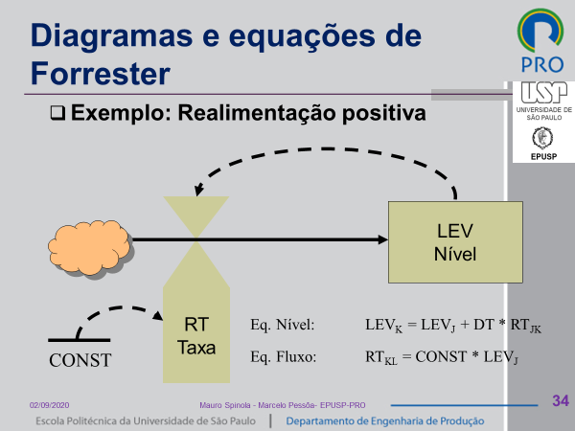
1 - Realimentação positiva - Caixa d´agua

const | 0.20
LEV0 | 1.00
DT | 1.00

t | LEV | RT
0.0 | 1.00

2 Realim negativa
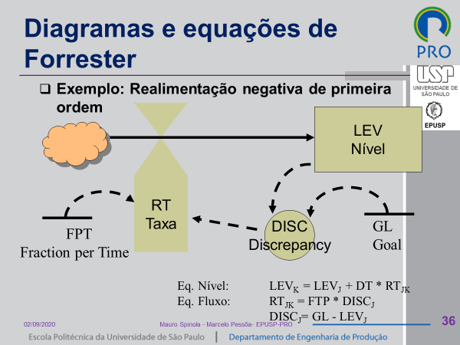
Aula A03 - Exemplos de simulação dinâmica

1 - Realimentação negativa - Caixa d´agua

GL | 100.00
FTP | 0.20
LEV0 | 1.00
DT | 1.00

t | LEV | DISC | RT
0.0 | 1.00

